Hoja1
 |  | RECIBO
 |  |  |  |  |  |  |  |  | N°:undefined

 |  |  |  |  |  | Mendoza | ,
LIQUIDACIÓN DE PAGO |  | Percibido por los conceptos indicados al margen.
Concepto | Importe |  | Recibí(mos) de |  | Sr. | ALVAREZ MARIA ALISA , DNI 33051226
Cuota1 | 1.00
 |  |  | Con domicilio en |  |  | 20

 |  |  | La cantidad de | UN PESO

 |  |  | En concepto de pago en efectivo por Cuota1

 |  |  | Según el siguiente detalle: |  |  |  |  | Efectivo por: | $ 1.00

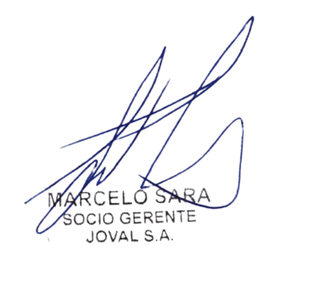
Sub-total |  |  | Observaciones:

TOTAL
 |  |  |  |  |  |  |  |  | TOTAL
 |  |  | Firma y aclaración

